Анкета пустая
 |  |  |  |  |  |  |  |  |  |  |  |  |  |  |  |  |  |  |  | И-03-03/2-01-22
Анкета для создания ТМЦ/услуги (Техническое описание)

№ | СКП (общий) наименование | СКП (общий) код | Наименование ТМЦ / услуги (на русском) | Наименование ТМЦ / услуги (на английском) если применимо | Ед.изм. складского учета (основная ) | Ед.изм. складского учета (альтернативная) | Группа товаров по бухгалтерскому счету учета | Группа закупа (наименование) | Группа закупа (код) | Подгруппа закупа (наименование) | Подгруппа закупа (код) | Полная техническая характеристика (и комплектация) | Спецификация, марка и/или модель; Номер детали (или артикул) производителя | Производитель, бренд (наименование) | Указать обязательный или рекомендованный | Где используется (участок, агрегат, оборудование и др.) | Краткое описание и цель использования | Фото бирки (шильдика) если применимо. Обязательно для приборов, оборудования и др. | Фото (общий вид) | Нормативный срок поставки ТМЦ
1 | 2 | 3 | 4 | 5 | 6 | 7 | 8 | 9 | 10 | 11 | 12 | 13 | 14 | 15 | 16 | 17 | 18 | 19 | 20 | 21
 | выбрать | не заполнять | запонить вручную | запонить вручную | выбрать | выбрать | выбрать | выбрать | не заполнять | выбрать | не заполнять | запонить вручную | запонить вручную | запонить вручную | выбрать | запонить вручную | запонить вручную | запонить вручную | запонить вручную | запонить вручную
1 | Перекись (пероксид) водорода (H2O2) | 2013630 | Перекись (пероксид) водорода (H2O2) | Hydrogen peroxide (H2O2) | кг | т | Химикаты и реагенты | Химматериалы и инвентарь | 412 | Реагенты | 412.270 | Пероксид водорода (перекись водорода) HYDROGEN PEROXIDE 40%, H2O2 — простейший представитель пероксидов. Бесцветная жидкость с «металлическим» вкусом, неограниченно растворимая в воде, спирте и эфире. Концентрированные водные10929-76, ТУ 2123-001-50908650-2003 Код ОКП 212352 Внешний вид Бесцветная прозрачная жидкость Массовая доля перекиси водорода, % 30,0 -40,0 Массовая концентрация уксусной кислоты, г/дм Не более 6 Массовая концентрация нелетучего остатка, г/дм3 Не более 0,7 Содержание мышьяка Должна выдерживать испытание по п. 3,6 |  |  |  | участок водоподготовки | для стабильной работы водоподготовки |  | 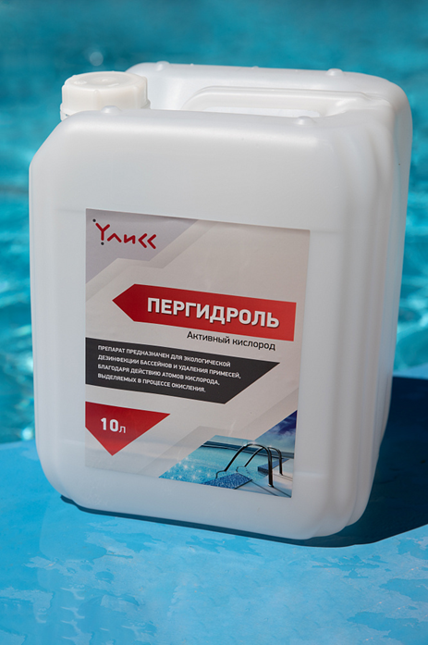 | 60 дней

